24 стенды с карманами
КОММЕРЧЕСКОЕ ПРЕДЛОЖЕНИЕ

КОД | Стенды с карманами | ед.изм | кол-во | язык | эскиз | сумма с НДС | https://pkincervice.taplink.kz
24.СК.1 | Стенд с карманами, размер 70х100 см карманы А4-4шт. | шт. | 1 | каз.яз рус.яз на 2-х яз | 68904 | 11400 | https://www.tiktok.com/@pk_inservice/video/7600042934410415381
24.СК.2 | Информационная доска 106х162см с карманами А4-7шт. А5-2шт. А6-10шт | шт. | 1 | каз.яз |  | 42500
24.СК.3 | Стенд Доска документации дежурного по роте 108х133 см с карманами А4-10шт | шт. | 1 | каз.яз | 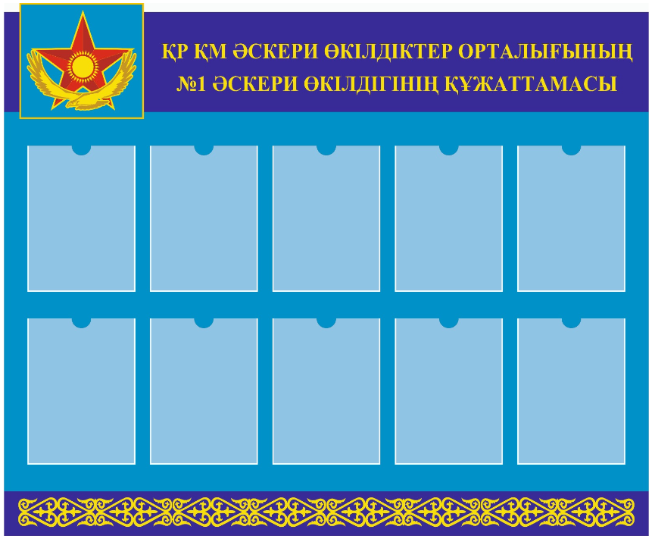 | 33400
24.СК.4 | Комплект стендов с карманами, размер 75х105см карманы А4-4шт.: "Инклюзия", "Психолог", "Логопед", | шт. | 1 | рус.яз |  | 51000 | https://www.tiktok.com/@pk_inservice/video/7604423990509128968?is_from_webapp=1&sender_device=pc&web_id=7554241326754252306

ПРИМЕЧАНИЕ: ✓ ИП InServiсe - является плательщиком НДС. ✓ Реквизиты: БИК: EURIKZKA, ИИН: 610526400073, ИИК: KZ6994806KZT22040541, Директор И. Шакирова ✓ Имеется Свидетельство в государственный реестр, охраняемые авторским правом ✓ К каждой позиции присвоен код NTIN 👍 Срок изготовления в порядке очереди с момента оплаты и утверждения эскизов Заказчиком. 👍 САМОВЫВОЗ: Алматы, 7 мкр., дом 13а, БЦ "Насима" (р-н Абая Алтынсарина) |  |  |  |  |  |  | https://2gis.kz/almaty/firm/9429940000854405/tab/reviews

СТЕНДЫ С КАРМАНАМИ изготавливаются на основе ПВХ толщиной 5 мм. Изображение наносится методом широкоформатной интерьерной печати экосольвентными чернилами высокого разрешения на самоклеящуюся пленку плотностью 140 г/м². По периметру стенд оформляется декоративной кромкой (климшиной) золотистого цвета. Для обеспечения дополнительной жесткости, объема и прочности конструкции с тыльной стороны монтируется усиливающий бортик из ПВХ толщиной 8 мм и шириной 2 см. Карманы из прозрачного оргстекла изготавливаются по индивидуальным размерам и фиксируются в предусмотренных местах при помощи двухстороннего монтажного скотча. Защитная пленка с поверхности карманов удаляется после завершения монтажа стенда. Для настенного крепления в верхней части конструкции устанавливаются навесные петли. |  |  |  |  |  |  | https://vt.tiktok.com/ZS93Gurjv/
Самоклеящаяся пленка ламинируется методом холодной широкоформатной ламинации для защиты поверхности и долговечности изображения, после чего обрезается по заданному контуру. |  |  |  |  |  |  | https://vt.tiktok.com/ZSa7NcrWX/
Сдача Товара производится в упаковке, предусмотренной для Товара данного вида |  |  |  |  |  |  | https://vt.tiktok.com/ZSa75bsvv/
Доп.УПАКОВКА используется в случаях усиления упаковки, предусмотренной для Товара данного вида пенопластом. Оплачивается дополнительно. Изготовление одной упаковки из пенопласта до 10 стендов одного размера - 10000 тг. |  |  |  |  |  |  | https://www.tiktok.com/@pk_inservice/video/7606271773427911954?is_from_webapp=1&sender_device=pc&web_id=7554241326754252306

